Sheet1
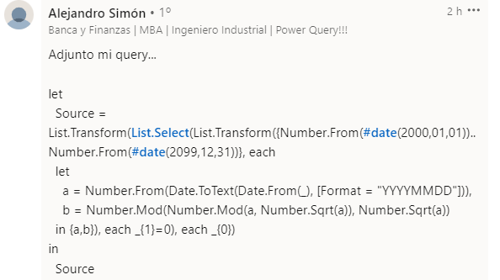
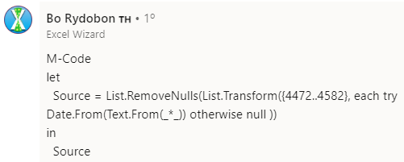
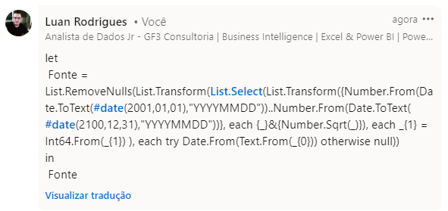
Expected Answer
20151121
20241001
20720704
20930625

Liste todas as datas no século 21 que são datas quadradas perfeitas. Considere datas no formato AAAAMMDD para elaborar a resposta. O que é um quadrado perfeito? - Ex - 25 é um quadrado perfeito, mas 26 não é um quadrado perfeito como SQRT(25) = 5, mas SQRT(26) = 5,099

